GENÇ ERKEKLER B
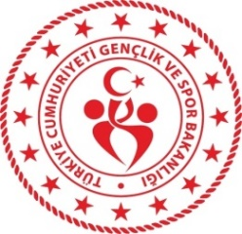 Gençlik ve Spor Bakanlığı Spor Genel Müdürlüğü Spor Faaliyetleri Daire Başkanlığı Okul Sporları Şubesi
2023 - 2024 Eğitim - Öğretim Yılı Kros İl Birinciliği Yarışmaları
ZONGULDAK
GENÇ ERKEKLER B |  | 5 KM | 30 KASIM 2023 10.00
Sıra No | Adı Soyadı | Okulun Adı | Takım Ferdi | Doğum Tarihi
1 |  |  | F
2 |  |  | F
3 |  |  | F
4 |  |  | F
5 |  |  | F
6 |  |  | F

